02_ログイン画面
画面名 | ログイン画面 | ID | 2 | 作成者 | 佐藤豊 | 作成日 | 2023-10-05
 |  |  |  | 変更者 |  | 更新日
説明

画面イメージ
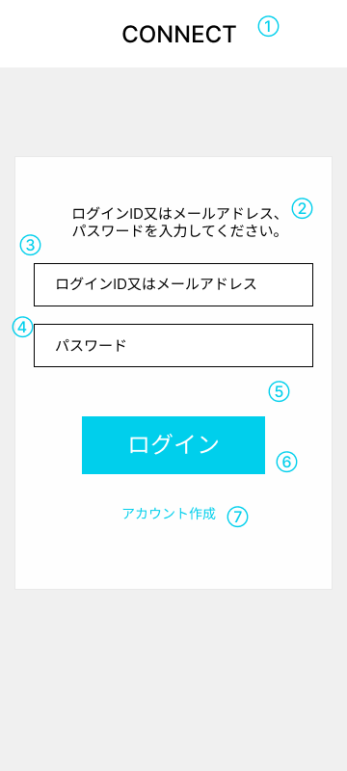

項目定義

No | 項目名 | 表示名 | I/O | オブジェクト | 備考
1 | 画面タイトル | CONNECT | 出力 | text
2 | メッセージ | ログインIDまたはメールアドレス、パスワードを入力してください。 | 出力 | text
3 | メールアドレス | ログインIDまたはメールアドレス | 入力 | text | 半角英数字のみ入力可能
4 | パスワード | パスワード | 入力 | text | 半角英数字のみ入力可能
5 | エラーメッセージ | エラーメッセージ | 出力 | text | ログインボタン押下時にログインエラーとなる場合にエラーメッセージを表示
6 | ログインボタン | ログイン | 出力 | button
7 | リンク | アカウント作成 | 出力 | text

画面遷移

リンク | トリガー | 画面名 | 遷移方法 | 遷移タイプ | 備考
6 | ログインボタン | チャット履歴画面 | ボタンクリック | 通常遷移
7 | アカウント作成 | アカウント作成画面 | クリック | 通常遷移

アクション

リンク | トリガー | アクション概要 |  |  | 備考
3 | 入力時 | ログインID、メールアドレスのバリデーションチェックを行う

メッセージ

表示場所 | 確認対象(No) | メッセージ表示条件 | メッセージ内容 |  | 備考
エラーメッセージ | 6 | ログインID又はメールアドレス、パスワードが一致しない場合 | ログインID又はメールアドレス、パスワードのいずれかが異なります。正しく入力してください。

